Sheet1
계층형 게시판 구현해 보기

학습목표
- 트랜잭션처리를 설명하고 구현할 수 있다.
- 스프링 부트 이전과 이후에 대한 비교를 통해서 객체 주입법이나 스프링에서 지원하는 어노테이션에 대해서 활용할 수 있다.
환경설정 부분
xml을 사용하는 구조 - 부트 이전
xml을 전혀 사용하지 않으면서도 구현 할 수 있다.
- MVC패턴을 이해하고 활용할 수 있다.
- 오라클 조인에 대한 이해와 활용을 할 수 있다.

기술적인 관점 접근
클라우드 시스템에 대한 활용 능력을 배양
파이어베이스(JSON:NoSQL제품 - 경량 DB) 클라우드 데이터베이스 솔루션 활용능력

웹소캣 통신 - http프로토콜 - stateless(비상태 프로토콜) - 어떻게 유지할 것인가?

오라클 - 너무 비싸
경랑 DB제품 - NoSQL - 파이어베이스 메시지, 채팅 내용 유지

웹: html(DOM) - 웹크롤링(무작위 수집), 웹스크래핑(꼭 필요한 정보 수집) - 정규식+match, search 함수 - javascript
앱:하이브리드앱(웹앱+네이티브앱) Activity+Fragment(include, Jpanel, div)
View계층 + Model계층(데이터베이스 , JDBC API-> myBatis -> myBatis+Spring)
JDBC : Class.forName(오라클회사 정보수집), Connection, PreparedStatement, ResultSet | SqlSession - PreparedStatement, commit, rollback
myBatis : SqlSessionFactory - Class.forName+Connection

myBatis+Spring : SqlSessionFactoryBean, SqlSessionTemplate

HikariCP - 커넥션 풀기법을 활용하여 멀티 티어 환경에 적합한 웹 개발 환경 구축

View계층 + Controller계층

Controller계층 + Model계층

페이지를 요청할 때 스프링을 경유할 것인가?
Controller ->Logic -> Dao
Controller -> 응답페이지 출력 (예시)등록화면: 오라클을 반드시 경유하는 경우가 아니라면 여기에 해당
writeForm.jsp - 표준서블릿 경유함. / writeForm.sp - 스프링 경유함
배포위치 - webapp, WEB-INF 둘 중에서 무엇으로 할지? 기준은? Redirect와 forward 경우에 따라 나눌수 있을 것이다.
예시2)
페이지가 출력되기 전에 먼저 오라클을 경유하는 경우(특수한 경우)
등록에서 부서에 대한 정보를 사용자가 입력하는 것이 아니라 서버에서 가져와서 기본 정보를 선택하도록 화면 정의서가 되어있는 경우
<select class="easyui-combobox" data-opations="url:jsonXXXList.sp"

조회 버튼을 클릭했을 때 오라클 경유하는 경우(일반) - XXX.jsp

위에서 경유하지 않을 때와 무엇이 다르지?
ModelAndView를 사용할수 있다? 없다?의 차이
없다면 jsp배포위치는 반드시 webapp아래
사용한다면 jsp배포위치는 반드시 WEB-INF/views/아래임.
예외 경우가 있는데 String인 경우이다 - return "board/boardList"이런경우도 동일하게 WEB-INF/views/바라봄

void일 때, ModelAndView일 때, String일 때 각각 배포 위치는 어떻게 되나요?
위에 설명
webapp아래 배포하는 경우는 어떨 때 그러한지?
등록한 후에 사후 결과처리 헤미시를 출력하는 페이지인 경우
유지하지 않아도 되는 경우 - redirect

WEB-INF 아래 배포하는 경우는 어떻게 리턴타입을 가져가야 하나?
return "board/boardList" 하면된다,
ModelAndView mav = new ModelAndView();
mav.setViewName("board/boardList"); //200 OK
mav.setViewName("/board/boardList"); // 404
mav.setViewName("board/boardList.jsp"); // 404
mav.setViewName("/boardList"); // 404

View 처리 방법 - easyUI - DataGrid
JSON처리 - dataoptions 처리하기
HTML코드 처리 - <%= %>
1)js이용처리
2)태그 안에 처리
3)직접 출력하는 방법

1)js이용처리
2)태그 안에 처리
3)직접 출력하는 방법

스프링수업이니까
WEB-INF아래 배포하기
boardList.jsp
boardList.sp => boardList.jsp
forward처리를 해야한다.

ModelAndView사용

String 사용

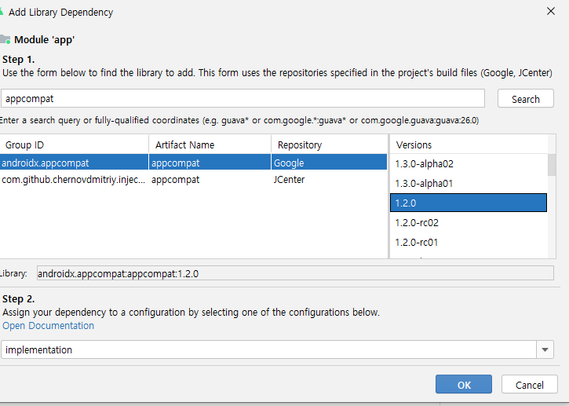

Activity

AppBar == ActionBar

Fragment : Activity 안에 반복되는 페이지를 부분처리할 때 사용하는 API
<LinearLayout>
<fragment> -속지 같은 느낌으로다가 재사용성을 누린다.
</LinearLayout>

JTextField jtf_msg = new JTextField("디폴트값");
jp_center.add("South",jtf_msg);
activity_main.xml -태그 (id가 주소번지)

<jsp:useBean id="myCar" class="com.basic.Sonata"/>
ToolBar tb= findViewById(R.id.toolbar);

<bean id="board-controller" class="com.board.BoardController">
<property name="boardLogic" ref="board-logic"/>
</bean>

안드로이드에서의 의존주입은
ctrl + alt + shift + S
File- srructure 로 가서 의존성주입을 해준다~

